PRO_WEST+EAST
Прайс-лист «ВОДОНАГРЕВАТЕЛИ»

Дата | 2020-03-17
Канал | PRO
Регион | Западная Россия | ← выбрать
Скидка | 0% | ← указать
НДС | с НДС | ← выбрать

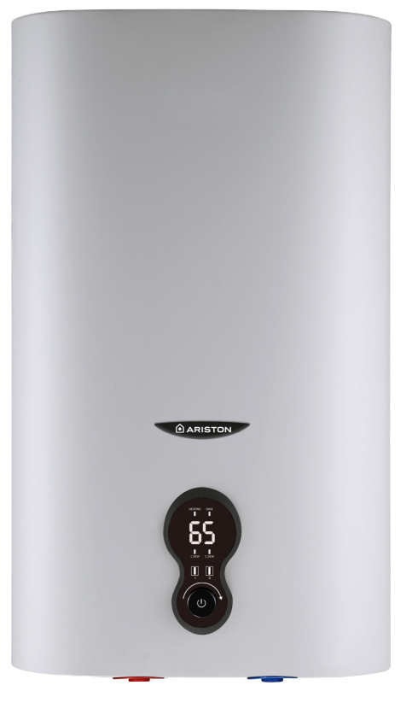
Код | Модель | Объем (л) | Мощ-ность (кВт) | Время нагрева ΔT=45°C (ч/мин) | Вес нетто (кг) | Размеры ВхШхГ (мм) | EAN код | РРЦ с НДС руб.

Плоские водонагреватели с баком из нержавеющей стали. Электронное управление. Мощность 2кВт. Шнур с ABS.

Гарантия 5 лет
3626309 | LEXIS 50 | 50 | 2 | 61 мин | 14 | 873х433х230 | 5414849928374 | 16,060
3626310 | LEXIS 80 | 80 | 2 | 81 мин | 20 | 982х439х263 | 5414849928381 | 18,940
3626311 | LEXIS 100 | 100 | 2 | 109 мин | 24 | 1202х439х263 | 5414849928398 | 21,650

